ОБЩИЙ

 |  | ZAMEKON - завод металлообработки |  |  | тел.: (343) 201-03-60
 |  | группа компании ООО "ВС Комплект" |  |  | сот.:+7-904-387-59-45,
 |  |  |  |  | +7-922-607-41-82
 |  |  |  | zamekon.ru | zamekon@mail.ru

Изготавливаем металлоизделия и металлоконструкции по ГОСТ, ТУ, ОСТ и по чертежам

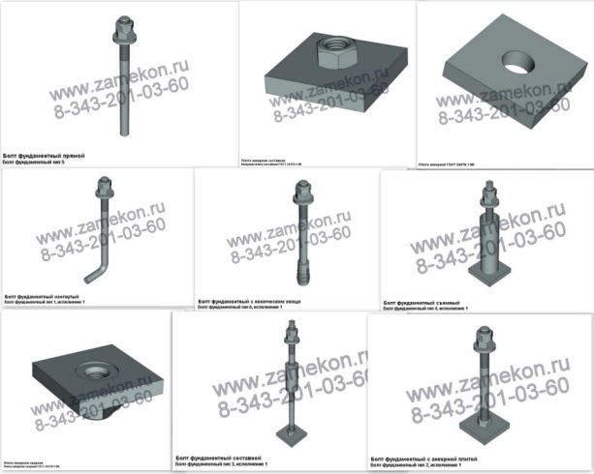

 |  |  | наименование | размеры | цена
 |  |  | Болт фундаментный ГОСТ 24379.1-80 | 1.1М16х900 ст. 09Г2С | 240 р/комплект
 |  |  | Болт фундаментный ГОСТ 24379.1-80 | 2.1М16х300 ст. 09Г2С | 296,35 р/комплект
 |  |  | Болт фундаментный ГОСТ 24379.1-80 | 1.1М20х170 ст. 09Г2С | 162,65 р/комплект
 |  |  | Болт фундаментный ГОСТ 24379.1-80 | 2.1М20х350 ст.09Г2С | 355 р/комплект
 |  |  | Болт фундаментный ГОСТ 24379.1-80 | 1.1М20х710 ст.09Г2С | 200,5 р/комплект
 |  |  | Болт фундаментный ГОСТ 24379.1-80 | 5М20х600 ст.09Г2С | 182,15 р/шт
 |  |  | Болт фундаментный ГОСТ 24379.1-80 | 1.1М20х800 ст.09Г2С | 260 р/шт
 |  |  | Болт фундаментный ГОСТ 24379.1-80 | 5М20х800 ст.09Г2С | 215 р/шт
 |  |  | Болт фундаментный ГОСТ 24379.1-80 | 2.1М30х450 ст. 09Г2С | 780 р/шт
 |  |  | Болт фундаментный ГОСТ 24379.1-80 | 1.1М30х1250 ст. 09Г2С | 690 р/шт

 | цена изделия расчитываеться в каждом случае отдельно и зависит от размеров, объема заказа и материала

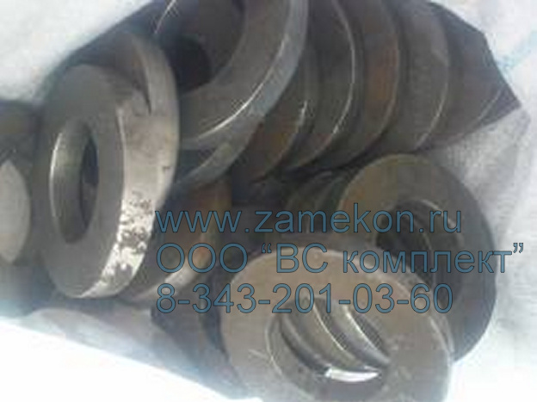
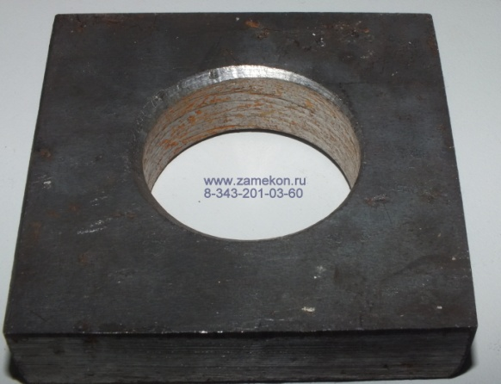
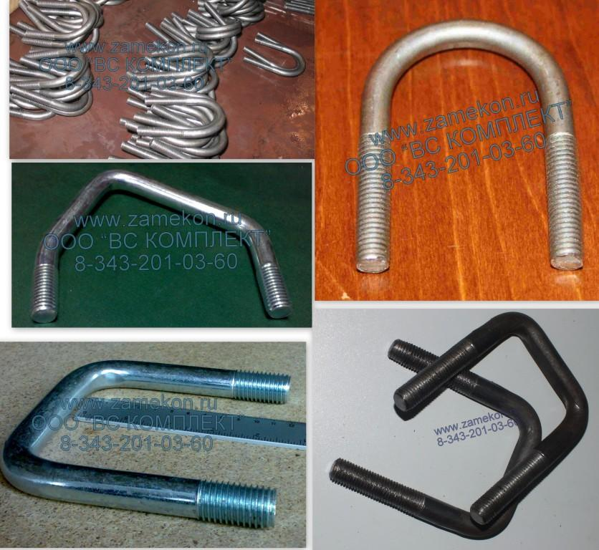

 |  |  | Шайба ГОСТ 11371-78 плоская | ф8-24 | 89 р/кг
 |  |  | Шайба ГОСТ 11371-78 плоская | ф30-36 | 100 р/кг
 |  |  | Шайба ГОСТ 11371-78 плоская | ф42-64 | 160 р/кг

 |  |  | Шайба квадратная (анкерная плита) | любых размеров | договорная

 |  |  | Хомут ГОСТ 24137-80, U-болт | любых размеров и форм | договорная

 |  |  | все изделия изготавливаются из стали 3сп\3пс, 09Г2С, ст10, а так же из других сталей

 |  |  | все изделия возможно оцинковать, хромировать и нанести другие покрытия
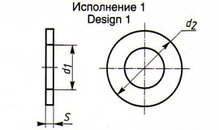
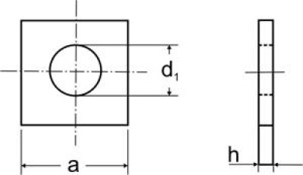
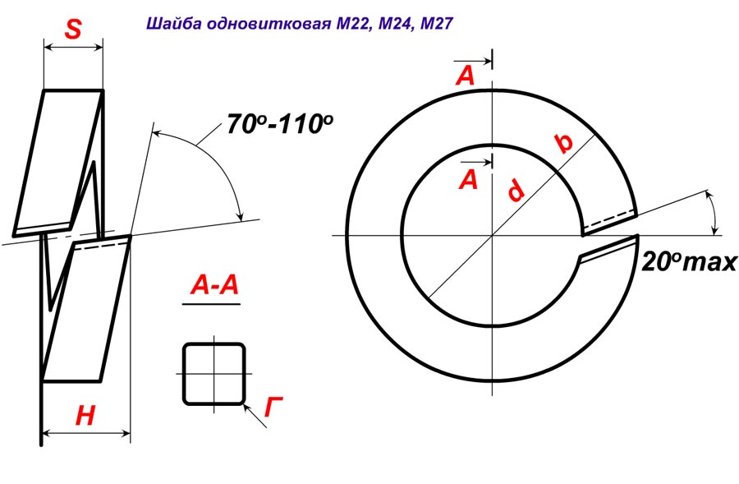

 |  | гайки БРС (поковка) по ГОСТ и чертежам |  | 2" | от 300 до 1000 руб.\шт.
 |  | гайки БРС (поковка) по ГОСТ и чертежам |  | 3" | от 600 до 1700 руб.\шт.
 |  | гайки БРС (поковка) по ГОСТ и чертежам |  | 4" | от 1035 до 2340руб.\шт.
 |  | гайки БРС (поковка) по ГОСТ и чертежам |  | 5",6" и другие размеры | договорная

 |  |  | быстроразьемные соединения БРС | Ø 50 (09Г2С) | 2283руб.\шт.
 |  |  | быстроразьемные соединения БРС | Ø 76 (09Г2С) | 3160руб.\шт.
 |  |  | быстроразьемные соединения БРС | Ø 100 (09Г2С) | 5000руб.\шт.
 |  |  | быстроразьемные соединения БРС | Ø 150(09Г2С) | 6420руб.\шт.
 |  |  | быстроразьемные соединения БРС | Ø 200(09Г2С) | 9260руб.\шт.
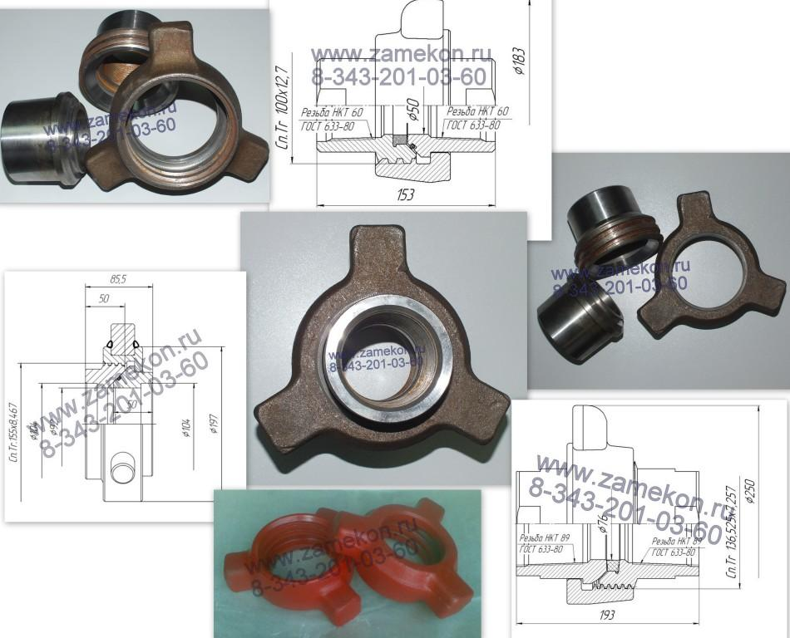

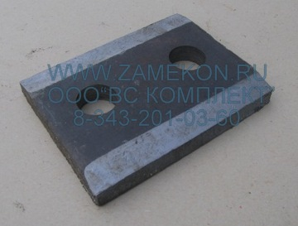

 |  |  | Прижимная планка П1, П2. ГОСТ 24741-81, ст.3, ст. 09Г2С |  | от 130 до 200 руб.\шт.

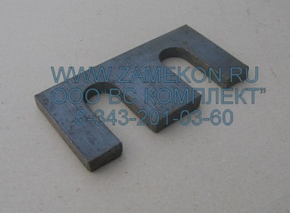

 |  |  | Упорная планка У1, У2, У3. ГОСТ 24741-81, ст.3, ст. 09Г2С |  | от 80 до 150 руб.\шт.

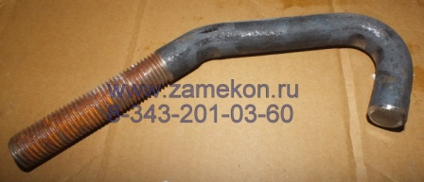

 |  |  | Крючья для укладки рельс р43, р50, р65 |  | от 170 до 260 руб.шт.

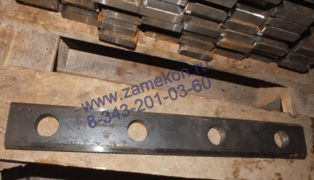

 |  |  | Накладка рельсового стыка РС |  | от 400 до 600 руб.шт.
 |  |  | Накладка температурного стыка ТС |  | от 2000 до 2500 руб.шт.

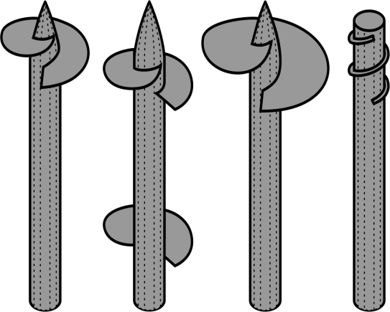
 |  |  | Сваи винтовые | от Ø 57 до Ø 557 | от 380 до 62700 руб.\шт.

 |  |  | оголовок для сваи (квадрат) | 250х250 Ø 57 до Ø 325 | от 230 до 1530 руб.\шт.

 |  |  | наконечник для сваи | Ø 57 конус 160мм. или 350мм. | от 280 до 500 руб.шт.

 |  |  | изготовим: сваи, наконечники для свай, оголовки и другие элементы винтового фундамента

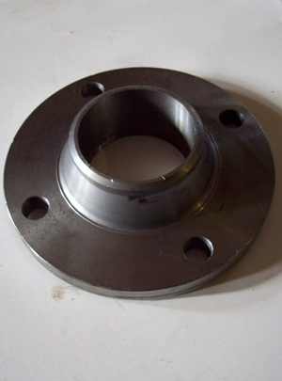
 |  | номер | наименование | металл | цена

 |  | Ду15 Ру16 | Фланец воротниковый | Ст.20 | 203.84р.
 |  | Ду15 Ру40 | Фланец воротниковый | Ст.20 | 223.02р.
 |  | Ду15 Ру160 | Фланец воротниковый | Ст.20 | 278.16р.
 |  | Ду20 Ру16 | Фланец воротниковый | Ст.20 | 235.58р.
 |  | Ду20 Ру40 | Фланец воротниковый | Ст.20 | 254.72р.
 |  | Ду20 Ру160 | Фланец воротниковый | Ст.20 | 371.66р.
 |  | Ду25 Ру16 | Фланец воротниковый | Ст.20 | 267.78р.
 |  | Ду25 Ру40 | Фланец воротниковый | Ст.20 | 289.72р.
 |  | Ду25 Ру160 | Фланец воротниковый | Ст.20 | 436.90р.
 |  | Ду32 Ру16 | Фланец воротниковый | Ст.20 | 369.74р.
 |  | Ду32 Ру40 | Фланец воротниковый | Ст.20 | 412.78р.
 |  | Ду40 Ру16 | Фланец воротниковый | Ст.20 | 400.22р.
 |  | Ду40 Ру40 | Фланец воротниковый | Ст.20 | 436.12р.
 |  | Ду50 Ру16 | Фланец воротниковый | Ст.20 | 507.66р.
 |  | Ду50 Ру40 | Фланец воротниковый | Ст.20 | 559.24р.
 |  | Ду65 Ру16 | Фланец воротниковый | Ст.20 | 636.66р.
 |  | Ду65 Ру40 | Фланец воротниковый | Ст.20 | 748.30р.
 |  | Ду80 Ру16 | Фланец воротниковый | Ст.20 | 939.62р.
 |  | Ду80 Ру40 | Фланец воротниковый | Ст.20 | 1,023.02р.
 |  | Ду100 Ру16 | Фланец воротниковый | Ст.20 | 1,183.52р.
 |  | Ду100 Ру40 | Фланец воротниковый | Ст.20 | 1,505.80р.
 |  | Ду125 Ру16 | Фланец воротниковый | Ст.20 | 1,358.50р.

 |  | номер | наименование | металл | цена

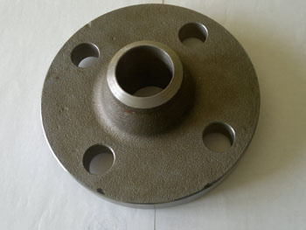
 |  | Ду15 Ру16 | Фланец воротниковый | 09г2с | 260.04р.
 |  | Ду15 Ру40 | Фланец воротниковый | 09г2с | 265.40р.
 |  | Ду15 Ру160 | Фланец воротниковый | 09г2с | 343.86р.
 |  | Ду20 Ру16 | Фланец воротниковый | 09г2с | 310.68р.
 |  | Ду20 Ру40 | Фланец воротниковый | 09г2с | 315.32р.
 |  | Ду20 Ру160 | Фланец воротниковый | 09г2с | 463.20р.
 |  | Ду25 Ру16 | Фланец воротниковый | 09г2с | 339.08р.
 |  | Ду25 Ру40 | Фланец воротниковый | 09г2с | 346.06р.
 |  | Ду25 Ру160 | Фланец воротниковый | 09г2с | 529.04р.
 |  | Ду32 Ру16 | Фланец воротниковый | 09г2с | 422.16р.
 |  | Ду32 Ру40 | Фланец воротниковый | 09г2с | 468.98р.
 |  | Ду40 Ру16 | Фланец воротниковый | 09г2с | 443.02р.
 |  | Ду40 Ру40 | Фланец воротниковый | 09г2с | 492.34р.
 |  | Ду50 Ру16 | Фланец воротниковый | 09г2с | 598.74р.
 |  | Ду50 Ру40 | Фланец воротниковый | 09г2с | 619.48р.
 |  | Ду65 Ру16 | Фланец воротниковый | 09г2с | 778.26р.
 |  | Ду65 Ру40 | Фланец воротниковый | 09г2с | 834.86р.
 |  | Ду80 Ру16 | Фланец воротниковый | 09г2с | 1,154.16р.
 |  | Ду80 Ру40 | Фланец воротниковый | 09г2с | 1,252.60р.
 |  | Ду100 Ру16 | Фланец воротниковый | 09г2с | 1,514.26р.
 |  | Ду100 Ру40 | Фланец воротниковый | 09г2с | 1,829.72р.
 |  | Ду125 Ру16 | Фланец воротниковый | 09г2с | 1,829.93р.
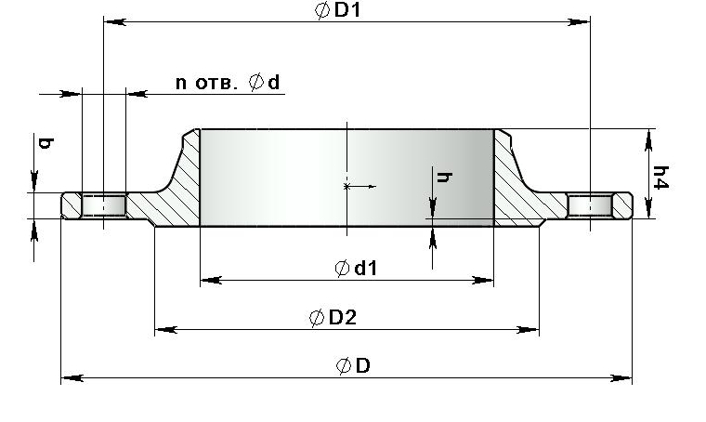

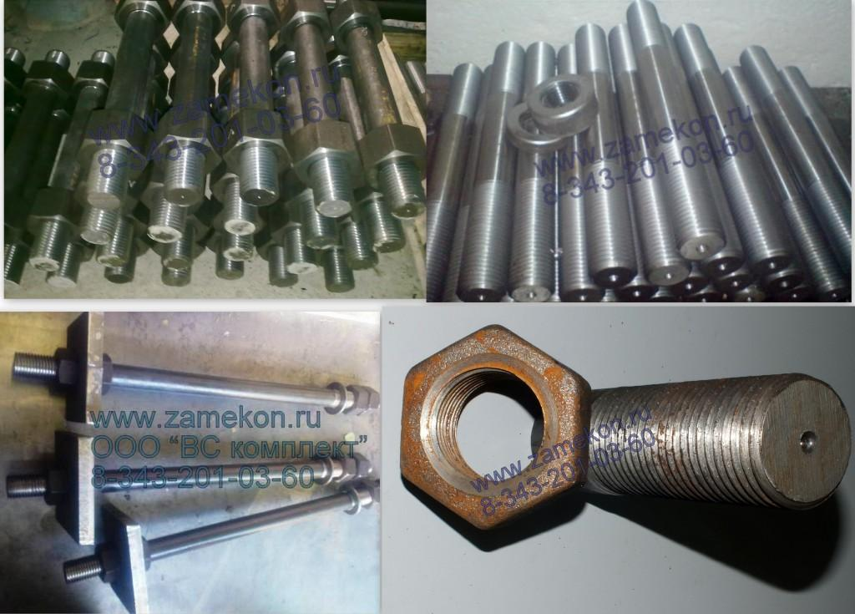
 |  |  | Шпильки ГОСТ 9066-75, ГОСТ 22040-76 | всех типов и размеров | от 20 до 3000 руб.\шт.

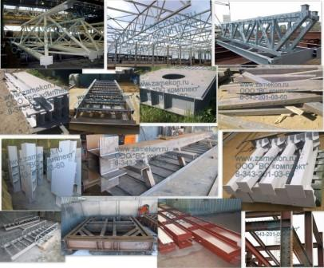
 |  |  | Металлоконструкции от 90 до 290 руб. \кг.
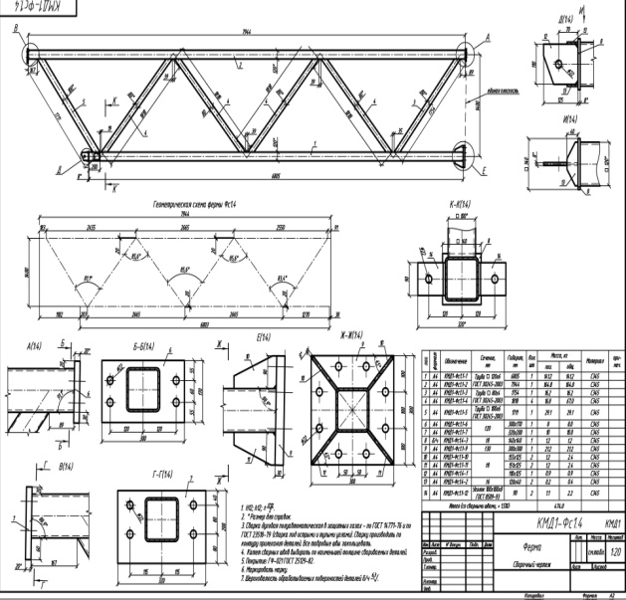
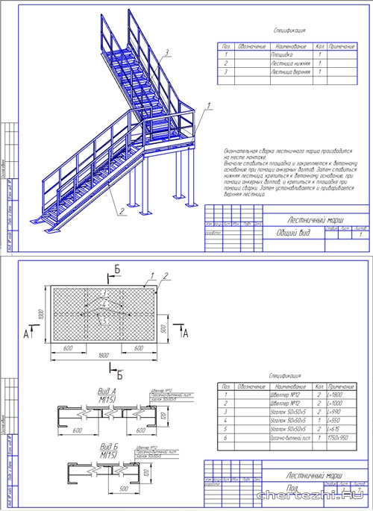

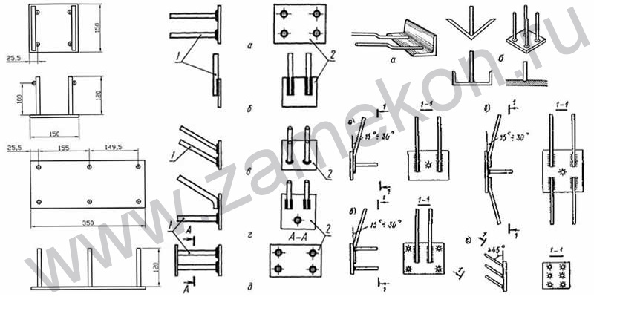
 |  |  |  | Закладные детали серии 1.400 (МН)

 |  |  |  | цена изделии от 90 до 120 руб.\кг

 |  |  |  | МН 101, 102, 103-(1,3,6) | от 50 до 90 руб. \шт.
 |  |  |  | МН 104-(1,3,6) | от 270 до 420 руб.\шт.
 |  |  |  | МН 105 (1,2,3,4,5,6) | от 72 до 168 руб. \шт.
 |  |  |  | МН 106 (1,2,3,4,5,6) | от 90 до 192 руб. \шт.
 |  |  |  | МН 107(1,2,3,4,5,6) | от 108 до 216 руб.\шт.
 |  |  |  | МН 108 (1,2,3,4,5,6) | от 207 до 456 руб.\шт.
 |  |  |  | МН 109 (1,2,3,4,5,6) | от 135 до 252 руб.\шт.
 |  |  |  | МН 110,2,3,4,5,6) | от 234 до 492 руб.шт.
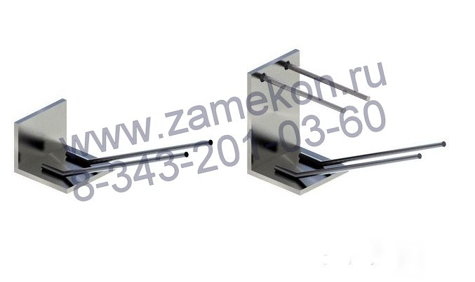
 |  |  |  | МН 111(1,2,3,4,5,6) | от 126 до 245 руб.\шт.
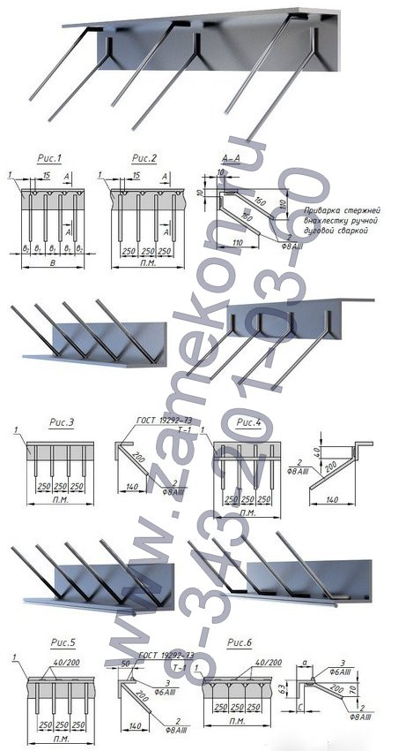
 |  |  |  | МН 117 (1,2,3,4,5,6) | от 198 до 339 руб.\шт.
 |  |  |  | МН 118,2,3,4,5,6) | от 315 до 600 руб. \шт.
 |  |  |  | МН 119(1,2,3,4,5,6) | от 243 до 396 руб.\шт.
 |  |  |  | МН 120 (1,2,3,4,5,6) | от 369 до 672 руб.\шт.
 |  |  |  | МН 121 (1,2,3,4,5,6) | от 396 до 612 руб.\шт.
 |  |  |  | МН 122 (1,2,3,4,5,6) | от 405 до 624 руб.\шт.
 |  |  |  | МН 123 (1,2,3,4,5,6) | от 585 до 996 руб.\шт.
 |  |  |  | МН 124 (1,2,3,4,5,6) | от 477 до 720 руб.\шт.
 |  |  |  | МН 125 (1,2,3,4,5,6) | от 675 до 1116 руб.\шт.
 |  |  |  | МН 126 (1,2,3,4,5,6) | от 603 до 984 руб.\шт.
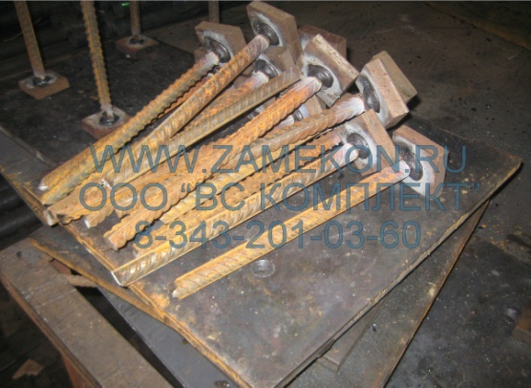
 |  |  |  | МН 127 (1,2,3,4,5,6) | от 495 до 828 руб.\шт.
 |  |  |  | МН 128 (1,2,3,4,5,6) | от 711 до 1116 руб.\шт.
 |  |  |  | МН 129 (1,2,3,4,5,6) | от 918 до 1392 руб.\шт.
 |  |  |  | МН 130 (1,2,3,4,5,6) | от 1350 до 2256 руб.\шт.
 |  |  |  | МН 131 (1,2,3,4,5,6) | от 1134 до 1656 руб.\шт.
 |  |  |  | МН 132 (1,2,3,4,5,6) | от 1629 до 2628 руб.\шт.
 |  |  |  | МН 133 (1,2,3,4,5,6) | от 270 до 636 руб.\шт.
 |  |  |  | МН 134(1,2,3,4,5,6) | от 234 до 408 руб.шт.
 |  |  |  | МН 135 (1,2,3,4,5,6) | от 378 до 780 руб.шт.

 |  |  | пиломатериал хвойных и лиственных пород

 |  |  | Брус 150х150 (сосна) | длина 6 метров | 6500 руб.\м³
 |  |  | Брус 100х100 (сосна) | длина 6 метров | 6500 руб.\м³
 |  |  | доска обрезная 25х100 | длина 6 метров | 6500 руб.\м³
 |  |  | доска обрезная 25х150 | длина 6 метров | 6500 руб.\м³
 |  |  | доска обрезная 50х100 | длина 6 метров | 6500 руб.\м³
 |  |  | доска обрезная 50х150 | длина 6 метров | 6500 руб.\м³
 |  |  | Брус 150х150 (сосна) | длина 3 метра | 5500 руб.\м³
 |  |  | Брус 100х100 (сосна) | длина 3 метра | 5500 руб.\м³
 |  |  | доска обрезная 25х100 | длина 3 метра | 5500 руб.\м³
 |  |  | доска обрезная 25х150 | длина 3 метра | 5500 руб.\м³
 |  |  | доска обрезная 50х100 | длина 3 метра | 5500 руб.\м³
 |  |  | доска обрезная 50х150 | длина 3 метра | 5500 руб.\м³

 |  | Шпала ГОСТ 78-2004 тип А І в маслином антисептике (креозот) |  |  | 900 руб.\шт.
 |  |  |  |  | (с погрузкой и упоковкой)

 |  | Шпала ГОСТ 78-2004 тип А І І в маслином антисептике (креозот) |  |  | 800 руб.\шт.
 |  |  |  |  | (с погрузкой и упоковкой)

 |  |  | Схема погрузки на вагоны согласована с РЖД
 |  |  | шпала тип А І - 900-950 шт. на вагоне
 |  |  | шпала тип А ІІ - 800-850 шт. на вагоне

